Laffort 個別輸入発注書2024
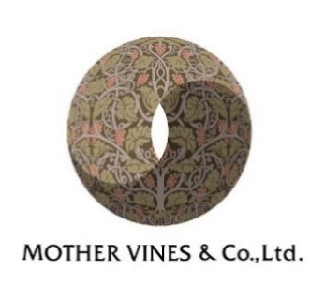
2024年LAFFORT社製 個別輸入商品 発注書

 | 宛先 | ：有限会社マザーバインズ行
 | FAX番号 | ：03-6457-1504 |  | E-MAIL: | mothervines-n@mothervines.com

 | 貴社名 ： 印 |  |  |  |  |  | TEL：
 | ご担当者様： |  |  |  |  |  | FAX：
 | ご住所 ：〒

請求先が異なる場合は「ご要望」欄にご記入ください。

ご予約注文の時期は次の通りとなります。 （2024年4月8日より予約開始） 4月21日までのご注文 → 8月 7日より順次発送予定 5月26日までのご注文 → 9月19日より順次発送予定

＜ご注意ください＞
本発注書の商品は個別輸入商品となります。
上記2回以外でのご発注の場合、 別途海外輸送費が発生致します。
 | 発注日 |  | 納品希望日

下記の通り発注いたします。
NOBILE
No. | 種類 |  |  |  | 内容量 | 数量
601 | GRANULAR FRESH THERMO TREATED |  |  |  | 15kg/袋
602 | GRANULAR SWEET |  |  |  | 15kg/袋
603 | GRANULAR AMERICAN FRESH |  |  |  | 15kg/袋
604 | GRANULAR AMERICAN BLEND |  |  |  | 15kg/袋
605 | GRANULAR SWEET VANILLA |  |  |  | 15kg/袋
606 | CHIPS FRESH THERMO TREATED |  |  |  | 15kg/袋
607 | CHIPS BASE |  |  |  | 15kg/袋
608 | CHIPS SWEET |  |  |  | 15kg/袋
609 | CHIPS INTENSE |  |  |  | 15kg/袋
610 | CHIPS AMERICAN BLEND |  |  |  | 15kg/袋
611 | CHIPS SWEET VANILLA |  |  |  | 15kg/袋
612 | CHIPS CHERRY SPICE |  |  |  | 15kg/袋
613 | CHIPS DARK ALMOND |  |  |  | 15kg/袋
614 | BLOCKS FRESH 7mm |  |  |  | 5kg/袋
615 | BLOCKS REVELATION 7mm |  |  |  | 5kg/袋
616 | BLOCKS AMERICAN REVELATION 7mm |  |  |  | 5kg/袋
617 | BLOCKS ELITE 12mm |  |  |  | 5kg/袋
618 | BLOCKS XBASE 18mm |  |  |  | 5kg/袋
619 | BLOCKS XTREAM 18mm |  |  |  | 5kg/袋
620 | BLOCKS DIVINE 18mm |  |  |  | 5kg/袋
※国内送料は上記に含まれておらず、貴社ご負担とさせていただきます。

ご要望：

